STOK DEVİR HIZI ED


 |  |  |  | SERDAR KARAKUŞ
 |  |  |  | serdar@vertax.com.tr

STOKLARDA ENFLASYON DÜZELTMESİ HESAPLAMA
STOK DEVİR HIZI YÖNTEMİNE GÖRE

FORMÜL
Stok Devir Hızı = (Satılan Malların Maliyeti / (Başlangıç Stok Değeri + Dönem Sonu Stok Değeri) / 2)

STOKTA KALMA SÜRESİ HESAPLAMA

31.12.2023 SATIŞLARIN MALİYETİ |  |  |  | 400,000,000.00 | sarı renkli alana veri girişi yapınız
01.01.2023 DÖNEM BAŞI STOK |  |  |  | 100,000,000.00 | sarı renkli alana veri girişi yapınız
31.12.2023 DÖNEM SONU STOK |  |  |  | 250,000,000.00 | sarı renkli alana veri girişi yapınız
ORTALAMA STOK |  |  |  | 175,000,000.00
STOK DEVİR HIZI |  |  | HIZ | 2.2857142857
ORTALAMA STOKTA KALMA SÜRESİ |  |  | GÜN | 160
GERİYE GİDİLECEK AY |  |  |  | 5 | Aralık 2023'ten geriye gidilecek ayı tespit edilir
GİDİLECEK AY |  |  |  | Ağustos | 5 ay geriye gidiliğinde örnekte Ağustos ayına ulaşılır
İLGİLİ AY 2023 ÜFE KAT SAYISI |  |  |  | 2,659.60 | Üfe Katsayı bölümünden igiliaya göre alınır

DÜZELTME KATSAYISI HESAPLAMA

ARALIK 2023 ÜFE KATSAYISI |  |  |  | 2,915.02
İLGİLİ AY 2023 ÜFE KAT SAYISI |  |  |  | 2,659.60
DÜZELTME KATSAYISI |  |  |  | 1.09604

ENFLASYON DÜZELTMESİ HESAPLAMA

STOK KODU | STOK ADI | 31.12.2023 DÜZELTME ÖNCESİ STOK | DÜZELTME KATSAYISI | DÜZELTİLMİŞ DEĞER | ENFLASYON DÜZELTME FARKI
150 | İLK MADDE VE MALZEME | 10,000,000.00 | 1.09604 | 10,960,369.98 | 960,369.98
151 | YARI MAMÜLLER - ÜRETİM | 10,000,000.00 | 1.09604 | 10,960,369.98 | 960,369.98
152 | MAMÜLLER | 10,000,000.00 | 1.09604 | 10,960,369.98 | 960,369.98
153 | TİCARİ MALLAR | 10,000,000.00 | 1.09604 | 10,960,369.98 | 960,369.98
157 | DİĞER STOKLAR | 10,000,000.00 | 1.09604 | 10,960,369.98 | 960,369.98
 |  | 50,000,000.00 | - | 54,801,849.90 | 4,801,849.90

MUHASEBE KAYDI ÖRNEĞİ
___________________________31.12.2023______________________________
150 | İLK MADDE VE MALZEME | Enflasyon Düzeltme Farkı | 960,369.98
151 | YARI MAMÜLLER - ÜRETİM | Enflasyon Düzeltme Farkı | 960,369.98
152 | MAMÜLLER | Enflasyon Düzeltme Farkı | 960,369.98
153 | TİCARİ MALLAR | Enflasyon Düzeltme Farkı | 960,369.98
157 | DİĞER STOKLAR | Enflasyon Düzeltme Farkı | 960,369.98

 | 698- ENFLASYON DÜZELTME HESABI |  |  | 4,801,849.90
2023 Stoklar Enflasyan Düzeltme Kaydı
_______________________________ /_______________________________

Stok devir hızı hesabına ilişkin örnek:
Satılan Malın Maliyeti = 10.000.000 TL
Dönem başı stok = 800.000 TL
Dönem sonu stok = 1.200.000 TL
Ortalama stok = (Dönem Başı Stok + Dönem Sonu Stok)/2 =(800.000 + 1.200.000) / 2 = 1.000.000
Stok Devir Hızı = Satılan Malın Maliyeti/Ortalama stok= 10.000.000/1.000.000= 10
Yukarıdaki işletmenin stok devir hızı ilgili yılda 10 olarak gözükmektedir. Bunun anlamı ilgili işletmede stoklar 10 kez yenilenmiştir.
Ortalama Stokta Kalma Süresinin Hesabı
Yukarıda yer verdiğimiz stok devir hızı formülünü kullanarak bulduğumuz stok devir hızını kullanarak stokta kalma süresini hesaplayabiliriz. Stok devir hızı 10 ise, bir yılda 360 gün olduğu varsayımı ile stokta kalma süresi 360/10= 36 olur.

DETAY MEVZUAT
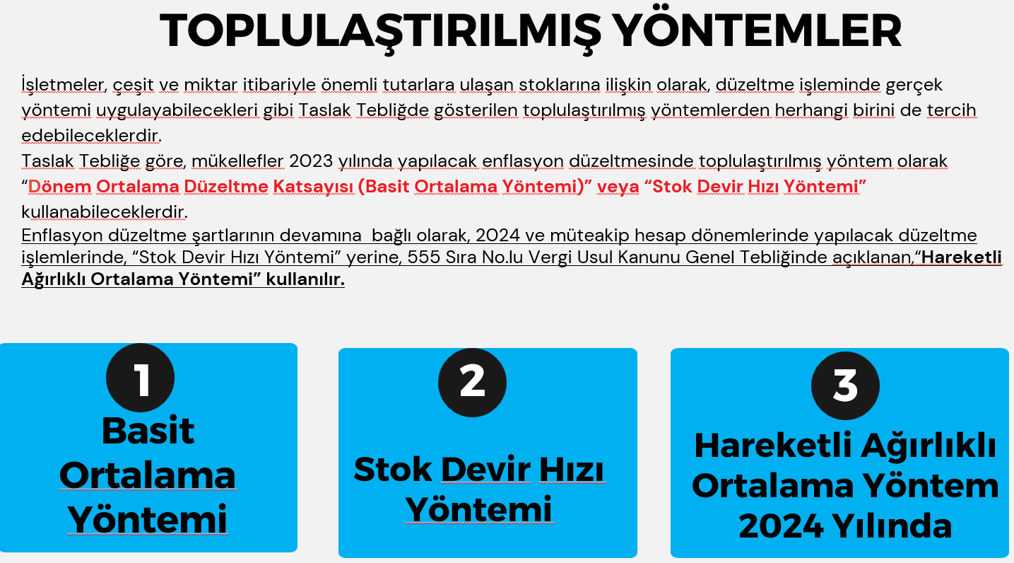

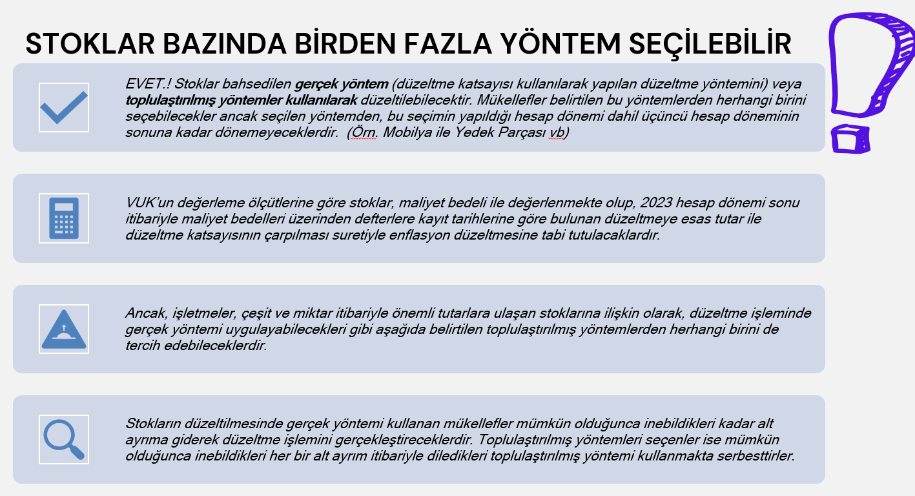

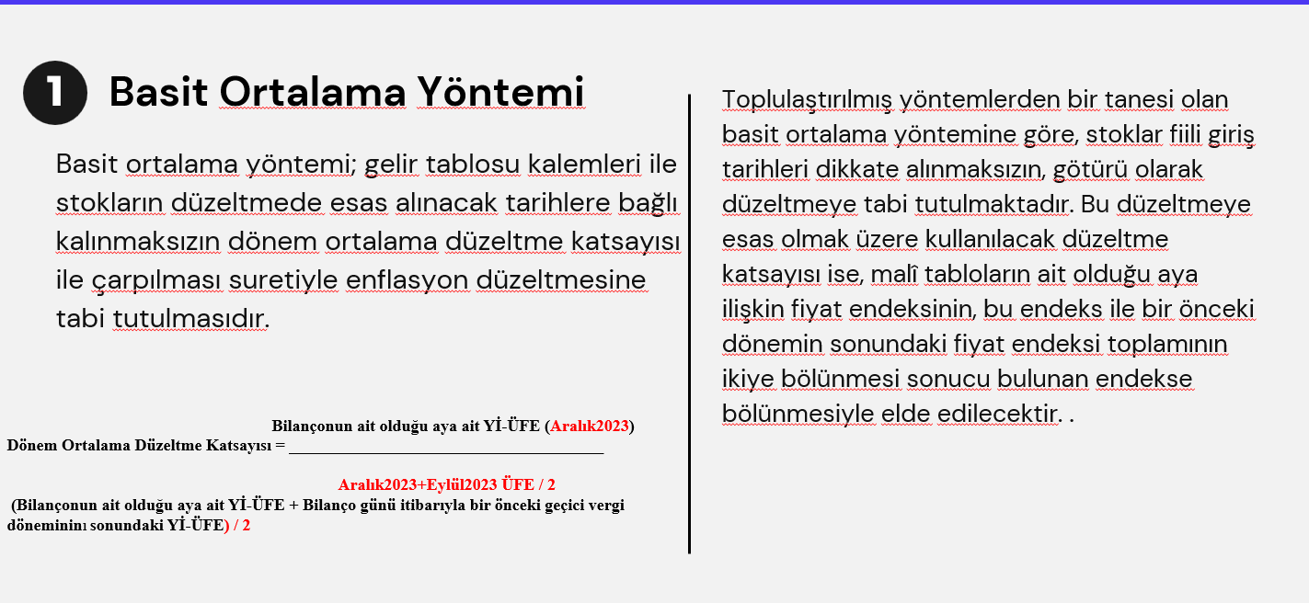

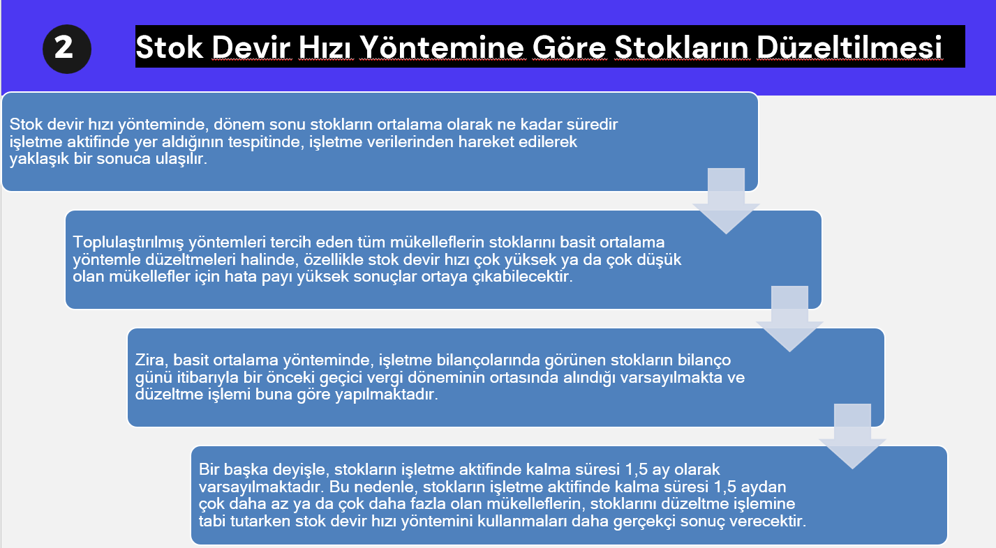

HAREKETLİ ORTALAMA YÖNTEM
 |  |  |  | SERDAR KARAKUŞ
 |  |  |  | serdar@vertax.com.tr

 | STOKLARDA ENFLASYON DÜZELTMESİ HESAPLAMA
 | HAREKETLİ AĞIRLIKLI ORTALAMA YÖNTEMİNE GÖRE

 | 2024 YILI 1. GEÇİCİ VERGİ DÖNEMİNDEN İTİBAREN KULLANILACAKTIR

 | Hareketli Ağırlıklı Ortalama = Formülü | Enflasyon Düzeltmesine Tabi Tutulmuş Dönem Başı Stokunun İlgili Dönemin Sonuna Taşınmış Değeri | Dönem İçi Alış ve Giderlerin Enflasyon Düzeltmesine Tabi Tutulmuş Değeri
 |  | Dönem Başı Stoku | Dönem İçi Alış ve Giderleri

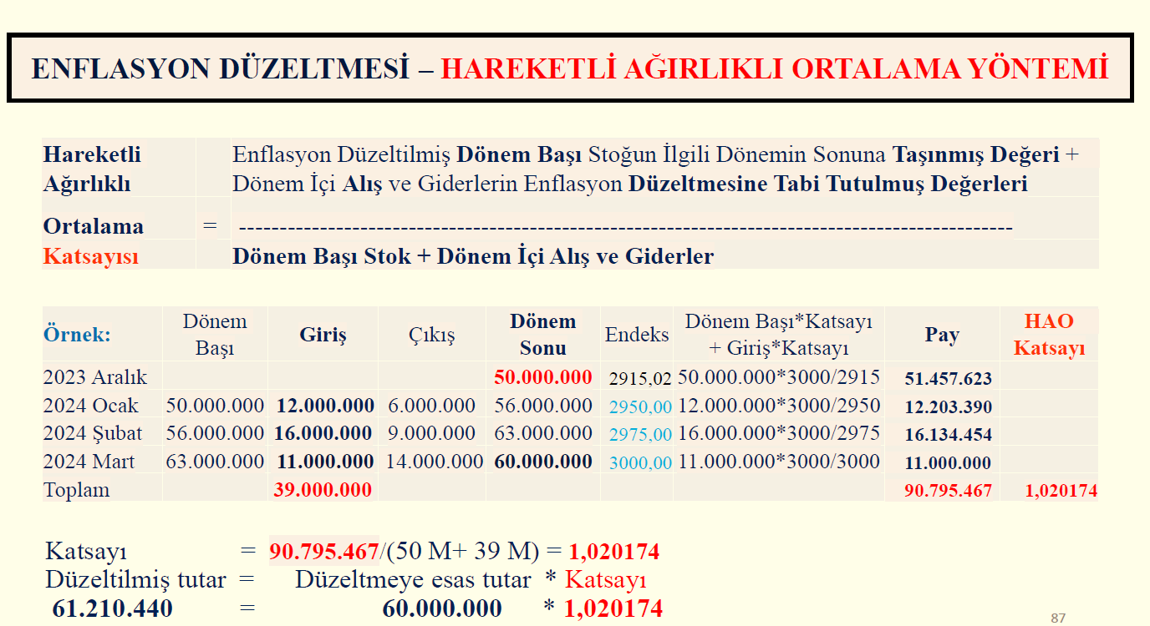

NOTLAR:
Stokların düzeltilmesinde mümkün olduğunca alt ayrıma giderek
düzeltme işleminin yapılması esastır

Ancak, hareketli ağırlıklı ortalama düzeltme katsayısı
kullanarak düzeltme işlemini gerçekleştirecek olan mükellefler
diledikleri takdirde defteri kebir hesabı bazında da anılan
düzeltme işlemini gerçekleştirebilirler

Düzeltme işleminde alt ayrım yerine defteri kebir hesabı bazında
düzeltme yapmayı tercih edenler seçtikleri bu yöntemden 3 yıl
boyunca dönemezler

